1図
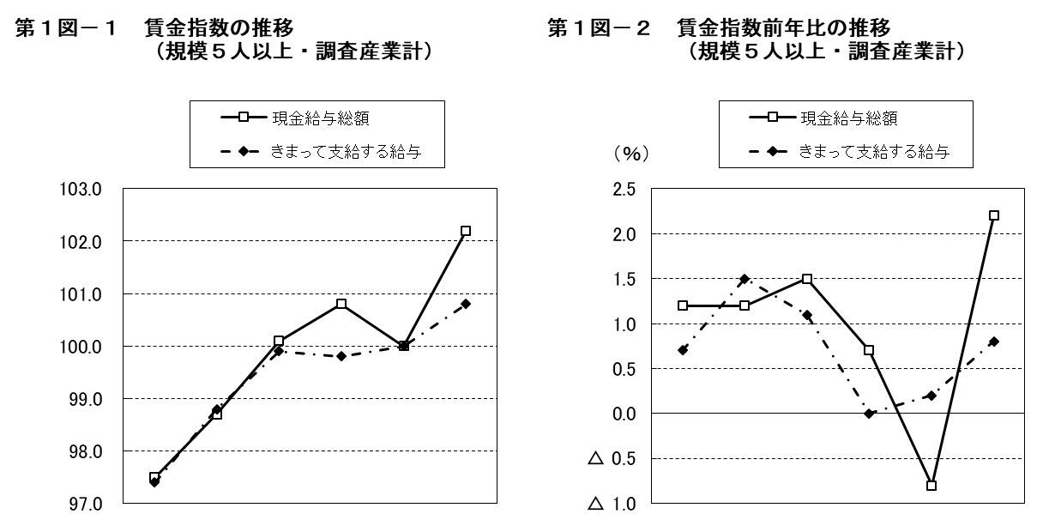

 | 平成 |  |  | 令和 |  |  |  | 平成 |  |  | 令和
 | 28年 | 29年 | 30年 | 元年 | 2年 | 3年 |  | 28年 | 29年 | 30年 | 元年 | 2年 | 3年
現金給与総額 | 97.5 | 98.7 | 100.1 | 100.8 | 100.0 | 102.2 | 現金給与総額 | 1.2 | 1.2 | 1.5 | 0.7 | △ 0.8 | 2.2
きまって支給する給与 | 97.4 | 98.8 | 99.9 | 99.8 | 100.0 | 100.8 | きまって支給する給与 | 0.7 | 1.5 | 1.1 | 0.0 | 0.2 | 0.8

2図
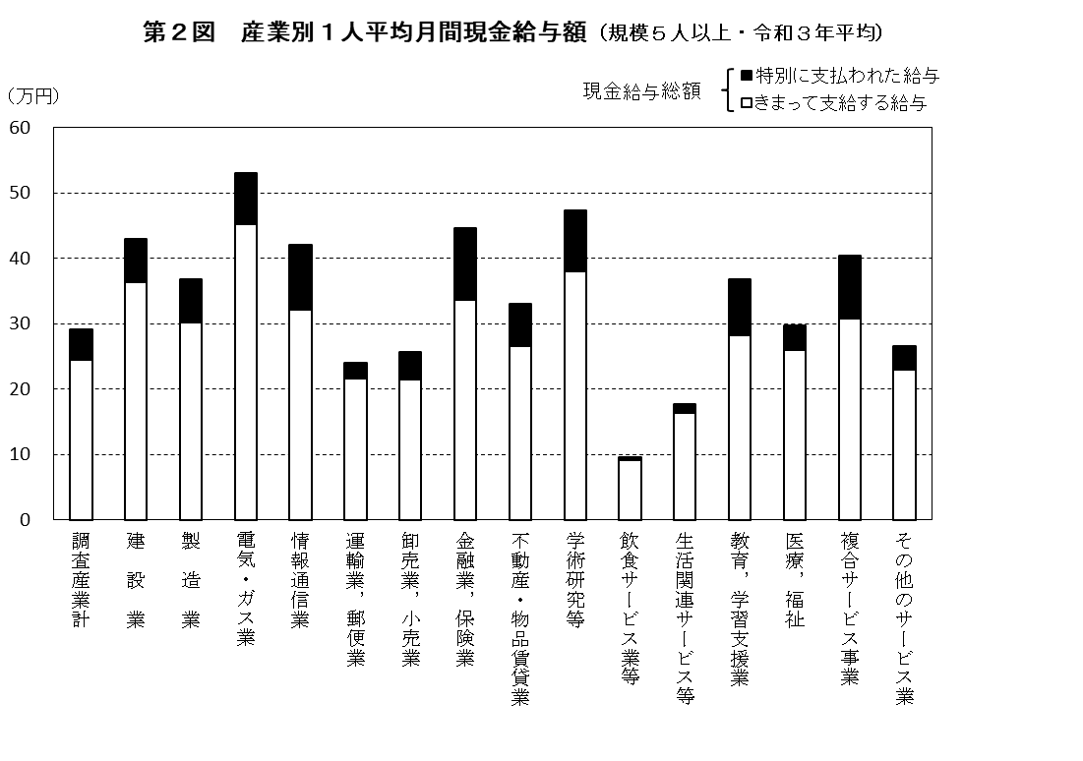
第２図 産業別１人平均月間現金給与額（規模５人以上・令和３年平均）
 | 1 | 1

3図
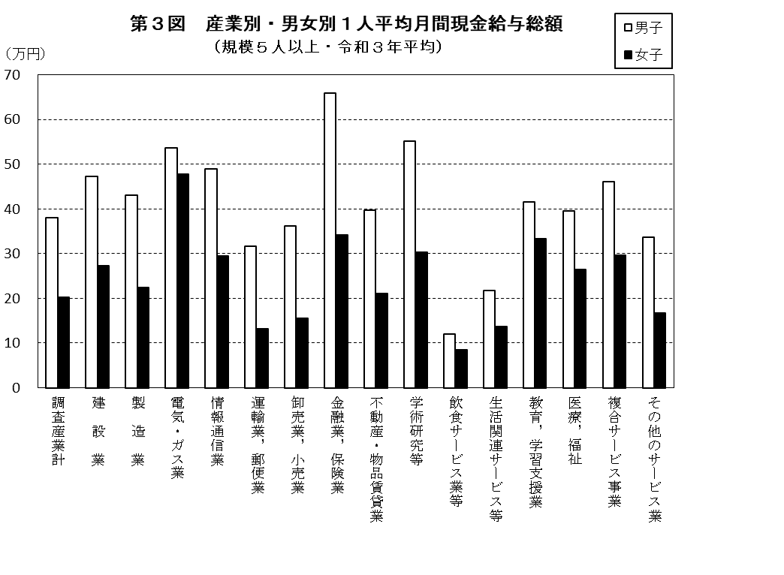

4図
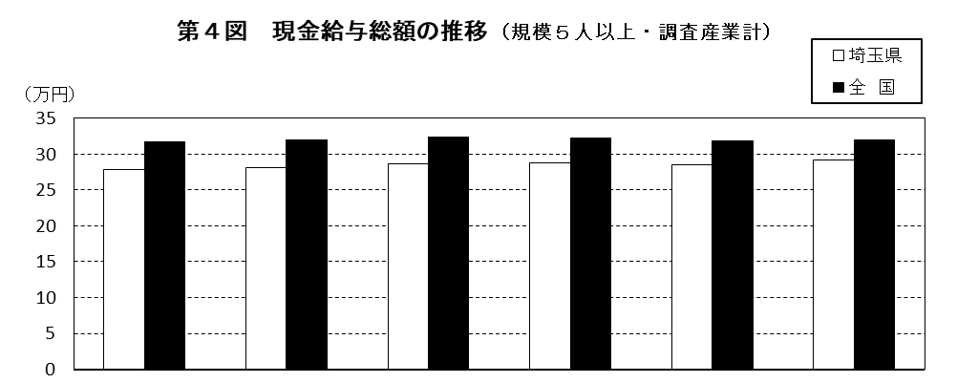

 | 平成 |  |  | 令和
 | 28年 | 29年 | 30年 | 元年 | 2年 | 3年
埼玉県 | 278,352 円 | 281,758 円 | 285,940 円 | 287,873 円 | 285,462 円 | 291,665 円
全 国 | 317,862 円 | 319,453 円 | 323,547 円 | 322,552 円 | 318,405 円 | 319,461 円
格 差 | 87.6 | 88.2 | 88.4 | 89.2 | 89.7 | 91.3
（注） 格差は、全国を100としたときの埼玉県の値である。

5図
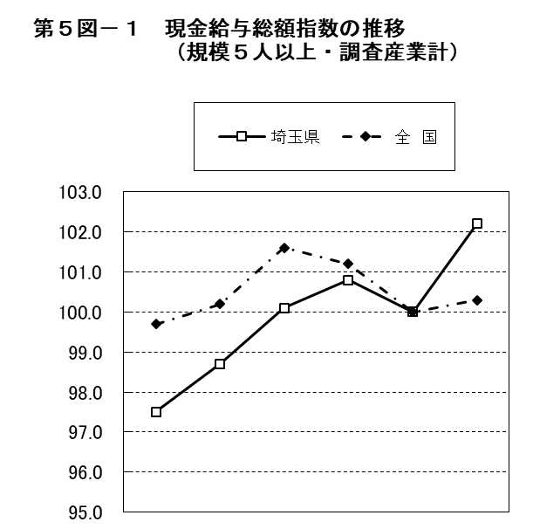
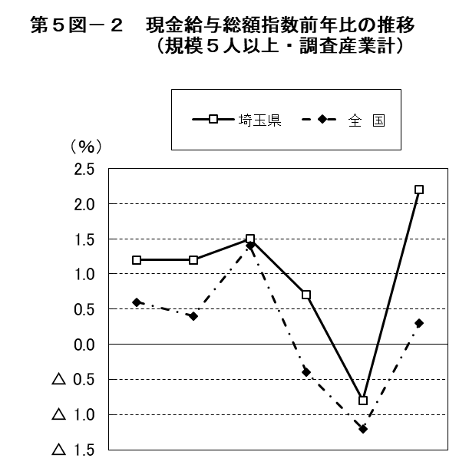

 | 平成 |  |  | 令和 |  |  |  | 平成 |  |  | 令和
 | 28年 | 29年 | 30年 | 元年 | 2年 | 3年 |  | 28年 | 29年 | 30年 | 元年 | 2年 | 3年
埼玉県 | 97.5 | 98.7 | 100.1 | 100.8 | 100.0 | 102.2 | 埼玉県 | 1.2 | 1.2 | 1.5 | 0.7 | △ 0.8 | 2.2
全 国 | 99.7 | 100.2 | 101.6 | 101.2 | 100.0 | 100.3 | 全 国 | 0.6 | 0.4 | 1.4 | △ 0.4 | △ 1.2 | 0.3

